Ark1
Sym matrix A |  |  | B |  | 1 |  | 1' | 1 | 1
1 | 2 |  | 4 |  | 1
2 | 3 |  | 7 |  | 1

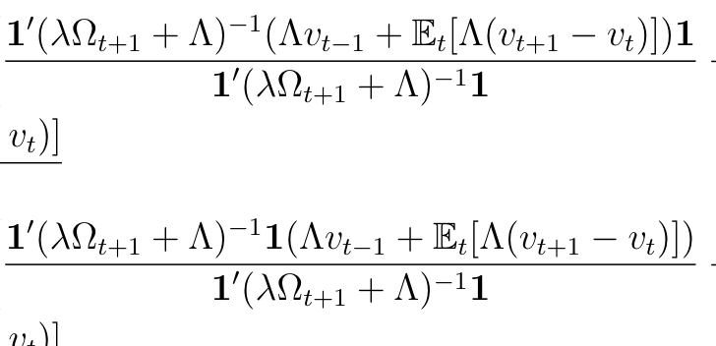
 |  |  |  |  |  |  |  |  |  |  | Tæller div med nævner
 |  |  |  |  | Nævner | 8 |  | 47 | gange 1= | 47 | 5.875
 |  |  |  |  |  |  |  |  |  | 47 | 5.875

 |  |  |  |  | Nævner | 8 |  | 8 | gange px1 | 32 | 4
 |  |  |  |  |  |  |  |  |  | 56 | 7

1xp | pxp | px1 | px1

 |  |  |  |  | 17.625
 |  |  |  |  | 29.375

 | 18 |  |  | 17.625
 | 29 |  |  | 29.375

 | 0.375
 | -0.375

